График 1
График зависимости M от ε для разных положений утяжелителей
 | рис.1 |  | рис.2 |  | рис.3 |  | рис.4 |  | рис.5 |  | рис.6
2.77123 | 0.04927 | 1.98565 | 0.04936 | 1.46161 | 0.04942 | 1.12777 | 0.04946 | 0.85653 | 0.04949 | 0.68402 | 0.04951
5.16379 | 0.09797 | 3.72939 | 0.09831 | 2.69782 | 0.09855 | 2.09519 | 0.09869 | 1.61635 | 0.09880 | 1.29724 | 0.09887
7.72714 | 0.14607 | 5.56698 | 0.14682 | 4.13516 | 0.14732 | 3.02829 | 0.14771 | 2.42830 | 0.14792 | 1.84532 | 0.14812
10.36511 | 0.19353 | 7.30478 | 0.19495 | 5.37032 | 0.19585 | 3.96796 | 0.19650 | 3.12512 | 0.19690 | 2.51120 | 0.19718

График 2
График зависимости момента инерции от положения утяжелителей
 | 1
0.005929 | 0.018962
0.010404 | 0.027268
0.016129 | 0.037043
0.023104 | 0.051846
0.031329 | 0.064449
0.040804 | 0.081533

Печать 2
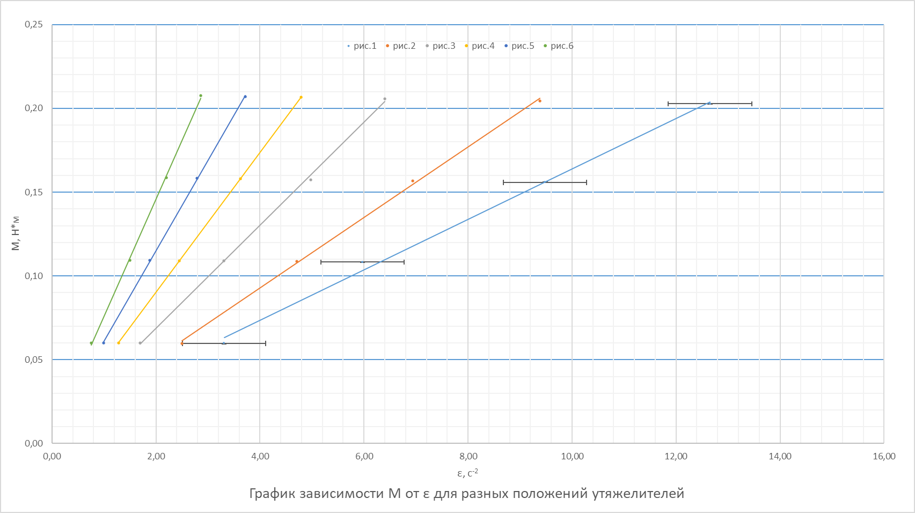

Печать 3
График зависимости момента инерции от положения утяжелителей
 | 1
0.005929 | 0.018962
0.010404 | 0.027268
0.016129 | 0.037043
0.023104 | 0.051846
0.031329 | 0.064449
0.040804 | 0.081533

